Soluc pgtas
Pregunta 1
N° aumentos | 250 | Q | 2log2(N° aum/100) | 2log2(2.5)
 |  |  |  | log2(2.5) | 1.322
 | A | 5 | 2A | 25
 |  |  | 1A | 15
 | N | 32.5 | 2^(na-1)
 | ln(N) | 3.4812400893
 | ln(2) | 0.69314718056
 | na | 6.022367813
 | n | na+Q
 | Q | 2.644
 | n | 8.666367813 | 9

Pregunta 2
Area de las caras internas | 11250 | mm2 | Volumenes
Área de la ventana | 11250 | mm2 | Volumen neto prisma rectangular | 794062.5
B | 5 |  | Vol semircirc | 235864.83688
Diámetro del semicirculo | 155 | mm2 | Vol pieza | 1029927.3369 | mm3
Área del semicirculo | 9434.593475 | mm2 | Vol pza cm3 | 1029.9273369
Largo rectángulo | 277.5 |  | V/A | 0.96951641107
Ancho rectángulo | 155 |  | (V/A)^n | 0.93996207132
Área neta del rectangulo mayor | 31762.5
Áreas netas sup e inf | 82394.18695 |  | k | 3 | min/cm2
Área lateral externa rectangulo | 17750 |  | tiempo de solidif | 2.819886214
Área lateral del semicirculo | 6086.85
Area de extracción de calor del molde | 106231.03695 | mm2
 | 1062.3103695 | cm2
 |  |  | Mazarota
 |  |  | tiempo de solidif | 3.319886214 | 3(D/6)2
 |  |  | V/A de una maz cilíndrica(D/6)
 |  |  | Diam de la mazarota | 6.3117853709
 |  |  | Altua de la mazarota | 6.3117853709

Pregunta 3
C | 5
F | 500 | Kg | Db2-Di2 | 87.75
Db | 10 | mm | Raiz cuadrad | 9.3674969976
Di | 3.5 |  | pi*Db*(Db-Raiz cuadrada) | 19.870714323
 |  |  | HB | 50.325317134

Pregunta 4
B | 5
Dimensiones |  |  | Material(Al)
Largo | 455 |  | Contracción | 0.01
Ancho | 225 |  | Sobreespes mec | 2
Altura | 125 |  | Semimodelo
Considerando el % de contracción
Semimodelo
Largo | 459.55
Ancho | 227.25
Semialtura | 63.125
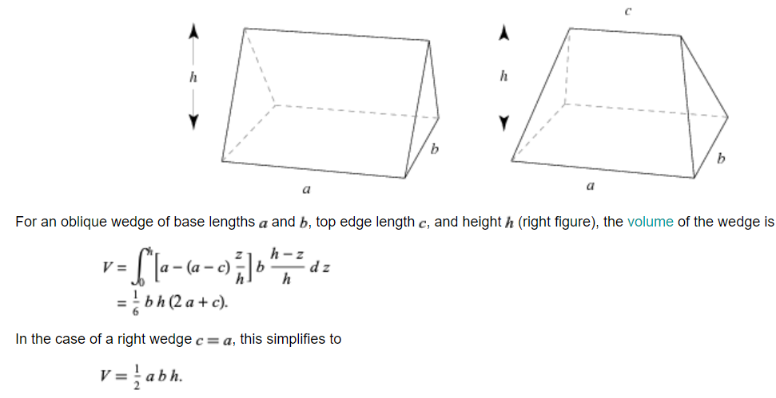
Considerando sobresp mecanizado
Largo | 461.55
Ancho | 229.25
Semialtura | 65.125
Volumen prisma | 6890898.2297 | mm3
Calculo de Salida (0.75°)
altura | 65.125 | mm
cateto opuesto al ang de 0.75° | 0.856 | mm
Volumen cuñas de salida | 19255.0138 | mm3
Volumen semimodelo | 6910153.2435
Volumen modelo | 13820306.487 | mm3
 | 13820.306487 | cm3

